DADOS GERAIS
RELATÓRIO MENSAL DE OUVIDORIA ÓRGÃO: DEPARTAMENTO DE TRÂNSITO DO DISTRITO FEDERAL

GRÁFICO 1: Manifestações Por Tipologia (ABR)
 | ABRIL | MAIO | JUNHO | ABRIL | MAIO | JUNHO
SOLICITAÇÕES | 178 | 226 | 275 | 178 | 226 | 275
RECLAMAÇÕES | 517 | 663 | 1,360 | 517 | 663 | 1,360
DENÚNCIAS | 7 | 1 | 4 | 7 | 1 | 4
ELOGIOS | 9 | 1 | 7 | 9 | 1 | 7
SUGESTÕES | 16 | 21 | 42 | 16 | 21 | 42
INFORMAÇÕES | 44 | 48 | 51 | 44 | 48 | 51
DEN/LICITAÇÕES |  | - | - |  | - | -
GRÁFICO 1: Manifestações Por Tipologia (MAI)
 | ABRIL | MAIO | JUNHO | ABRIL | MAIO | JUNHO | ABRIL | MAIO | JUNHO | ABRIL | MAIO | JUNHO
SOLICITAÇÕES | 226 | 226 | 275 | 178 | 226 | 275 | 178 | 226 | 275 | 178 | 226 | 275
RECLAMAÇÕES | 663 | 663 | 1,360 | 517 | 663 | 1,360 | 517 | 663 | 1,360 | 517 | 663 | 1,360
DENÚNCIAS | 1 | 1 | 4 | 7 | 1 | 4 | 7 | 1 | 4 | 7 | 1 | 4
ELOGIOS | 1 | 1 | 7 | 9 | 1 | 7 | 9 | 1 | 7 | 9 | 1 | 7
SUGESTÕES | 21 | 21 | 42 | 16 | 21 | 42 | 16 | 21 | 42 | 16 | 21 | 42
INFORMAÇÕES | 48 | 48 | 51 | 44 | 48 | 51 | 44 | 48 | 51 | 44 | 48 | 51
DEN/LICITAÇÕES | - | - | - |  | - | - |  | - | - |  | - | -
GRÁFICO 1: Manifestações Por Tipologia (JUN)
 | ABRIL | MAIO | JUNHO | ABRIL | MAIO | JUNHO | ABRIL | MAIO | JUNHO | ABRIL | MAIO | JUNHO
SOLICITAÇÕES | 275 | 226 | 275 | 178 | 226 | 275 | 178 | 226 | 275 | 178 | 226 | 275
RECLAMAÇÕES | 1,360 | 663 | 1,360 | 517 | 663 | 1,360 | 517 | 663 | 1,360 | 517 | 663 | 1,360
DENÚNCIAS | 4 | 1 | 4 | 7 | 1 | 4 | 7 | 1 | 4 | 7 | 1 | 4
ELOGIOS | 7 | 1 | 7 | 9 | 1 | 7 | 9 | 1 | 7 | 9 | 1 | 7
SUGESTÕES | 42 | 21 | 42 | 16 | 21 | 42 | 16 | 21 | 42 | 16 | 21 | 42
INFORMAÇÕES | 51 | 48 | 51 | 44 | 48 | 51 | 44 | 48 | 51 | 44 | 48 | 51
DEN/LICITAÇÕES | - | - | - |  | - | - |  | - | - |  | - | -

TIPOLOGIA | ABRIL | MAIO | JUNHO
SOLICITAÇÕES | 178 | 226 | 275
RECLAMAÇÕES | 517 | 663 | 1,360
DENÚNCIAS | 7 | 1 | 4
ELOGIOS | 9 | 1 | 7
SUGESTÕES | 16 | 21 | 42
INFORMAÇÕES | 44 | 48 | 51
DEN/LICITAÇÕES |  | - | -
TOTAL | 771 | 960 | 1739

ATENDIMENTO | ABRIL | MAIO | JUNHO
GERA DEMANDA | - | - | -
NÃO GERA DEMANDA | - | - | -
TOTAL | - | - | -
GRÁFICO 2: Tipo de Atendimento

MEIO DE ENTRADA | ABRIL | MAIO | JUNHO
TELEFONE | 366 | 483 | 1,058
INTERNET | 402 | 463 | 654
PRESENCIAL | 2 | 9 | 16
E-MAIL | - | - | -
CARTA | - | - | -
OFÍCIO
DENÚNCIA/0800 | - | - | -
MÍDIA | 1 | 5 | 11
EVENTOS EXT | - | -
FAX | - | - | -
TOTAL | 771 | 960 | 1739

GRÁFICO 3: Manifestações por Meio de Entrada
 | ABRIL | MAIO | JUNHO
TELEFONE | 366 | 483 | 1,058
INTERNET | 402 | 463 | 654
PRESENCIAL | 2 | 9 | 16
E-MAIL | - | - | -
CARTA | - | - | -
OFÍCIO
DENÚNCIA/0800 | - | - | -
MÍDIA | 1 | 5 | 11
EVENTOS EXT | - | -
FAX | - | - | -

ÍNDICES

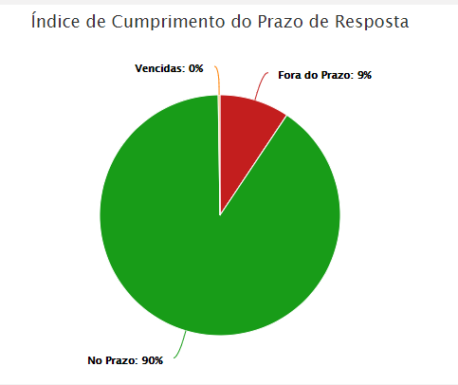
RELATÓRIO MENSAL DE OUVIDORIA ÓRGÃO: DEPARTAMENTO DE TRÂNSITO DO DISTRITO FEDERAL

ABRIL

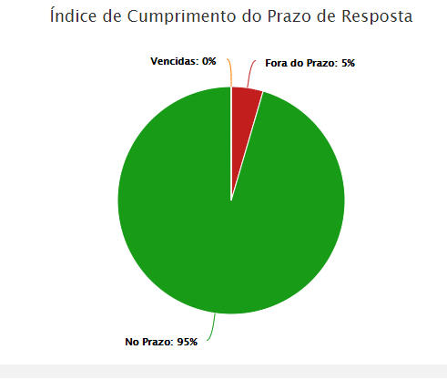

MAIO

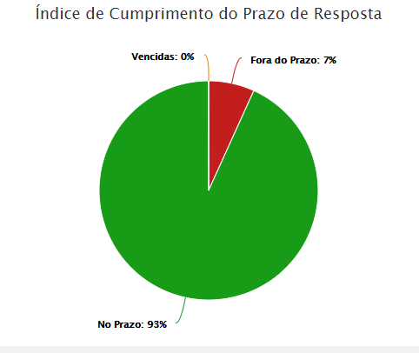

JUNHO

DADOS POR TIPOLOGIA
RELATÓRIO MENSAL DE OUVIDORIA ÓRGÃO: DEPARTAMENTO DE TRÂNSITO DO DISTRITO FEDERAL

Gráfico 1: Principais Solicitações
SOLICITAÇÕES | ABRIL | MAIO | JUNHO
Emissão CRV | 33 | 44 | 42
Fiscalização de trânsito em vias | 22 | 13 | 17
Veículo abandonado | 22 | 29 | 23
Quebra-molas | 21 | 32 | 55
Renovação CNH | 14 | 27 | 27
Outros | 66 | 81 | 111
TOTAL | 178 | 226 | 275

RECLAMAÇÕES | ABRIL | MAIO | JUNHO
Emissão da CNH | 123 | 143 | 149
Emissão CRLV | 89 | 101 | 193
Fiscalização de som automotivo | 81 | 83 | 99 | 46
Veículo estacionado local irregular | 31 | 35 | 42
Gráfico 2: Principais Reclamações
Veículo abandonado | 25 | 41 | 29
Outros | 168 | 260 | 848
TOTAL | 517 | 663 | 1360

DENÚNCIAS | ABRIL | MAIO | JUNHO
Servidor Público | 5 | 1 | 3
Conduta de Servidor do DETRAN-DF | 1 | 0 | 0
Fiscalização em área pública | 1 | 0 | 0
Outros | 0 | 0 | 1
TOTAL | 7 | 1 | 4

Gráfico 3: Principais Denúncias
ELOGIOS | ABRIL | MAIO | JUNHO
Conduta de servidor do DETRAN-DF | 0 | 0 | 0
Servidor Público | 3 | 1 | 5
Serviço prestado por órgão/entidade | 4 | 0 | 1
Funcionamento de órgão público | 0 | 0 | 1
Fiscalização Poluição Sonora | 0 | 0 | 0
Outros | 2 | 0 | 0
TOTAL | 9 | 1 | 7
Gráfico 4: Principais Elogios

